Протокол
Протокол
 | Регион: | Таймырский
 | Предмет: | Информатика и ИКТ
 | Дата проведения: | 2019-10-08
 | Место проведения: | ТМКОУ " Диксонская СШ"
 |  | Низовцева Джамиля Ахмедулловна
код | Фамилия | Имя | Отчество | Пол | Дата рождения | ОВЗ | Наличие гражданства РФ | Уровень (класс) обучения | Тип диплома (победитель, призёр) | Балл за теорию | Балл за практику | Общий балл | % качества | Учитель-наставник (ФИО полностью)
1 | Огородник | Алексей | Александрович | м | 2005-05-12 | нет | да | 8 | участник | 19.00 |  | 19.00 | 25 | Хомяченко Елена Александровна

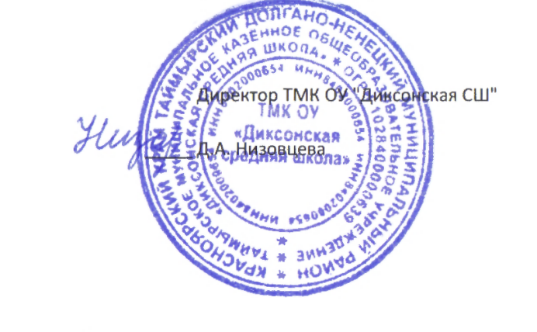

 |  |  |  | Директор ТМК ОУ "Диксонская СШ"

 |  |  |  | Д.А. Низовцева

